Прайс ЭЛЕКТРОСТАЛЬ
2016-06-24
Прайс-лист на размещение рекламных листовок в г. Электросталь

Район | Наименование | Кол-во домов | Кол-во стендов | стоимость размещения в месяц, руб.

 |  |  |  | А3 | А4 | А5 | А6
г. Электросталь
Стенды на подъездах
Базовая стоимость размещения 1 листовки |  |  |  | 300 | 180 | 90 | 40
1 | ул. Коллективная, Сталеваров, Социалистическая, Второва, проспект Ленина, Ногинское шоссе | 43 | 141 | 42,300 | 25,380 | 12,690 | 5,640
2 | Ул. Пушкина, Жулябина, проспект Ленина, Первомайская, Ногинское шоссе | 71 | 259 | 77,700 | 46,620 | 23,310 | 10,360
3 | ул. Лермонтова, Больничный пр-д, Маяковского, Первомайская, Пушкина, Фрязевское шоссе, Советская, пр-д Расковой | 47 | 206 | 61,800 | 37,080 | 18,540 | 8,240
4 | ул. Советская, Николаева, Фрязевское шоссе, пр-д Чернышевского, Полярный пр-д, Расковой | 49 | 197 | 59,100 | 35,460 | 17,730 | 7,880
5 | Ул. Мира, Пионерская, Тевосяна, Красная | 32 | 132 | 39,600 | 23,760 | 11,880 | 5,280
6 | Ул. Мира, Победы, Тевосяна, Островского | 56 | 214 | 64,200 | 38,520 | 19,260 | 8,560
7 | Ул. 2 Поселковая, Красная, Мира, Пионерская, Радио, Тевосяна | 40 | 150 | 45,000 | 27,000 | 13,500 | 6,000
8 | Пр. Южный, ул. Победы | 58 | 233 | 69,900 | 41,940 | 20,970 | 9,320
9 | Ул. Ялагина, ул. Западная, ул. Журавлева | 52 | 176 | 52,800 | 31,680 | 15,840 | 7,040

 | Печать листовок оплачивается отдельно: |  |  | 22 руб | 12 руб | 6 руб | 5руб
 | Разработка макета |  |  | 1000 руб
Для рекламных агентств-особые условия работы(скидка 10% от прайс листа)

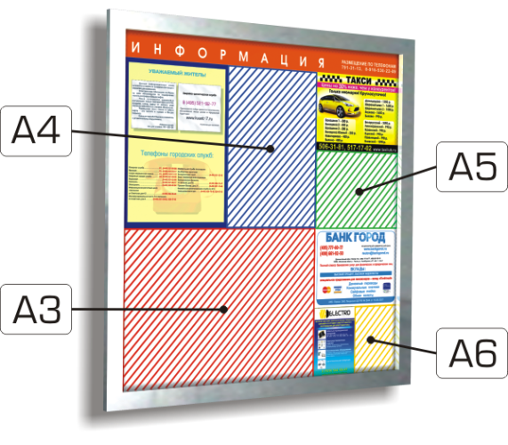
Коммерческий директор |  |  |  | Менеджеры отдела продаж:
Судоплатов Евгений |  |  |  | Москалева Екатерина
МО, г.Реутов |  |  |  | Микитюк Алеся
ул.им. Академика В.Н. Челомея, д.10 |  |  |  | тел.: +7 (916) 994-31-34, +7 (925) 864-45-55
тел.: +7 (495) 791-31-13 |  |  |  | email: adver-media@list.ru
e-mail: arendamedia@mail.ru |  |  |  | www.adver-media.ru
 |  |  |  | МО, г. Ногинск, ул.Рогожская,д93,ком.1/1

Количество контактов для одного стенда в сутки 383:Один средний представитель эффективной аудитории в день сталкивается с рекламой на стендах три-четыре раза: – по дороге на работу / с работы; – по дороге в магазин; – во время прогулки и т.д.

